상품제안서
무선충전 탁상용 우드시계 | 상품코드: F09014

 |  |  |  |  |  |  | 02-412-0044 | www.easy1.co.kr
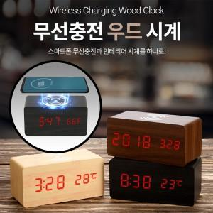

【상세/제작정보】 | ★건전지 사용시 사용시간이 매우 짦으므로 동봉된 USB케이블 연결사용을 권장합니다. ★건전지,어댑터 별도

【인쇄/포장옵션】 | 실크, 풀칼라 / 포장지포장

【공급단가】 | 수량 | 30~ | 50~ | 100~ | 500~ | 1,000~
*VAT별도 | 단가 | 24,300원 | 23,400원 | 22,500원 | 21,600원 | 21,060원

【상품 URL】 | https://dev.easy1.co.kr:443/src/goods_detail.php?gdno=9014

